상품제안서
스플리 에어팝 BLDC 초미니 선풍기 4500mAh | 상품코드: S47005

 |  |  |  |  |  |  | 02-713-8555 | www.synergygift.co.kr
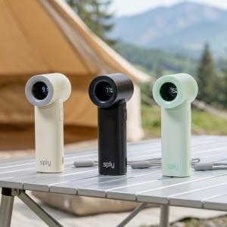 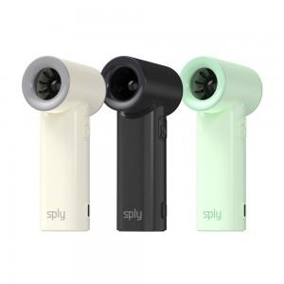 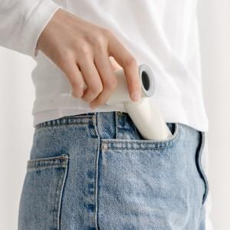

【상세/제작정보】 | 어디서든 시원함을 부드럽게 이어주는 감성 휴대용 초소형 미니선풍기

【인쇄/포장옵션】 | 레이저 / 포장지포장

【공급단가】 | 수량 | 20~ | 100~ | 300~ | 500~ | 1,000~
*VAT별도 | 단가 | 13,800원 | 12,500원 | 12,000원 | 11,800원 | 11,600원

【상품 URL】 | https://www.synergygift.co.kr:443/src/goods_detail.php?gdno=47005

